Gráfico 1
Gráfico 1. Distribución de los Ingresos Corrientes
Abril-Junio 2021

Nota: Excluye donaciones.
Fuente: Sistema de Información de la Gestión Financiera (SIGEF).

Ingresos Corrientes
Impuestos | 92.7%
Ventas de bienes y servicios | 2.4%
Rentas de la propiedad | 3.2%
Otros ingresos corrientes | 1.8%
Total general | 100%

Gráfico 2
Gráfico 2. Distribución de los Ingresos de Capital
Abril-Junio 2021

Nota: Excluye donaciones.
Fuente: Sistema de Información de la Gestión Financiera (SIGEF).

Ingresos de Capital
Transferencias de capital recibidas | 95.3%
Recuperación de inversiones financieras realizadas con fines de política | 4.6%
Venta de activos no financieros | 0.1%
Total general | 100%

Gráfico 3
Gráfico 3. Recaudación por Entidad Recaudadora
Abril-Junio 2020 y 2021
Valores en Millones RD$

Notas: Se excluyen las donaciones.
El Estimado 2021 hace referencia a la estimación mensual utilizada para el Presupuesto Inicial, correspondiente a la Ley No.237- 20.
Se incluyen los Recursos de Captación Directa.
Fecha de registro: 15/07/2021
Fecha de recaudación: 30/06/2021
Fuente: Sistema de Información de la Gestión Financiera (SIGEF).

Recaudadora | Recacudado 2020 | Estimado 2021 | Recaudado 2021
TN | 18,728.9 | 9,459.8 | 9,820.1
DGII | 82,697.6 | 128,675.1 | 167,573.1
DGA | 21,585.4 | 33,086.7 | 45,018.1
Total | 123,011.9 | 171,221.7 | 222,411.3

Gráfico 4
Gráfico 4. Distribución del Gasto por Clasificación Económica
Abril-Junio 2021
Valores en Millones RD$

 |  | 2020 | 2021
 | Gastos corrientes | 191,487.4 | 204,671.3
 | Gastos de capital | 26,540.3 | 17,284.6

 | Fuente: SIGEF

Figura 1
Figura 1. Mapa de Inversión Pública
Abril – Junio 2021
Valores en millones RD$

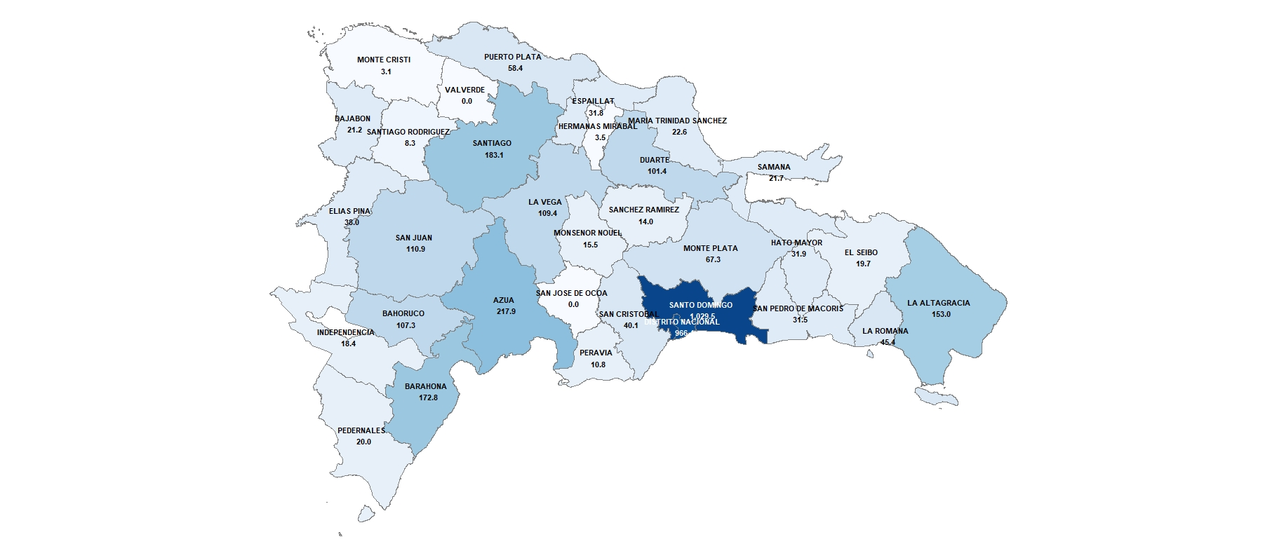

Gráfico 5
Gráfico 5. Distribución del Gasto por Clasificación Funcional (Abril-Junio 2021)

 |  | 100%
 | Servicios Sociales | 49.5%
 | Intereses de la Deuda Pública | 24.2%
 | Servicios Generales | 15.0%
 | Servicios Económicos | 10.8%
 | Protección del Medio Ambiente | 1.5%
RD$221,995.9 MM

Gráfico 6
Gráfico 6. Resultado Financiero y Balance Primario del Gobierno Central Abril-Junio 2020-2021

 |  | 2020 | 2021
 | Resultado financiero | (94,827.6) | 517.8
 | Balance primario | (44,616.1) | 54,181.6

Fuente: SIGEF

